ユーザ登録・変更申請書_改訂内容
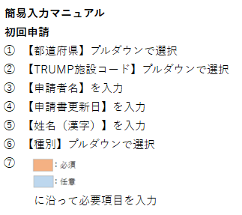
※1
 | GVHDレジストリ ユーザ登録・変更申請書

申請書送付先・お問合せ先
日本造血細胞移植データセンター
メール：trials@jdchct.or.jp
申請書ご提出の際はCCにTRUMP連絡医師の方を含めて頂くか
TRUMP責任医師の方がご送付ください。
※2
 | ① 都道府県(プルダウン）
 | ② TRUMP施設コード(プルダウン）
 | 施設・診療科名（自動入力） 2023年11月10日時点
 | ③ 申請者名
 | ④ 申請書更新日
 | ※利用申請人数には上限（※2）があります。
 | ⑤ 姓 名（漢字） | ⑥ 種別 ※1 | アカウントを既にお持ちの場合 Fountayn ユーザ名 | 姓 （ローマ字 小文字） | 名 （ローマ字 小文字） | 権限 ※2 | メールアドレス | TRUMP施設コード | 【変更】の場合、変更箇所をご記入ください （備考としてもご活用ください）
医療機関名は②でご入力頂いた
TRUMP施設コードが自動で入力されます。
1 |  |  |  |  |  |  |  |  |  | 一般
2 |  |  |  |  |  |  |  |  |  | 一般
3 |  |  |  |  |  |  |  |  |  | 一般
4 |  |  |  |  |  |  |  |  |  | 一般
5 |  |  |  |  |  |  |  |  |  | 一般
6 |  |  |  |  |  |  |  |  |  | 一般
7 |  |  |  |  |  |  |  |  |  | 一般
8 |  |  |  |  |  |  |  |  |  | 一般
9 |  |  |  |  |  |  |  |  |  | 一般
10 |  |  |  |  |  |  |  |  |  | 一般
11 |  |  |  |  |  |  |  |  |  | 一般
12 |  |  |  |  |  |  |  |  |  | 一般
13 |  |  |  |  |  |  |  |  |  | 一般
14 |  |  |  |  |  |  |  |  |  | 一般
15 |  |  |  |  |  |  |  |  |  | 一般
16 |  |  |  |  |  |  |  |  |  | 一般
17 |  |  |  |  |  |  |  |  |  | 一般
18 |  |  |  |  |  |  |  |  |  | 一般
19 |  |  |  |  |  |  |  |  |  | 一般
20 |  |  |  |  |  |  |  |  |  | 一般
21 |  |  |  |  |  |  |  |  |  | 一般
22 |  |  |  |  |  |  |  |  |  | 一般
23 |  |  |  |  |  |  |  |  |  | 一般
24 |  |  |  |  |  |  |  |  |  | 一般
25 |  |  |  |  |  |  |  |  |  | 一般
26 |  |  |  |  |  |  |  |  |  | 一般
27 |  |  |  |  |  |  |  |  |  | 一般
28 |  |  |  |  |  |  |  |  |  | 一般
29 |  |  |  |  |  |  |  |  |  | 一般
30 |  |  |  |  |  |  |  |  |  | 一般

利用規約
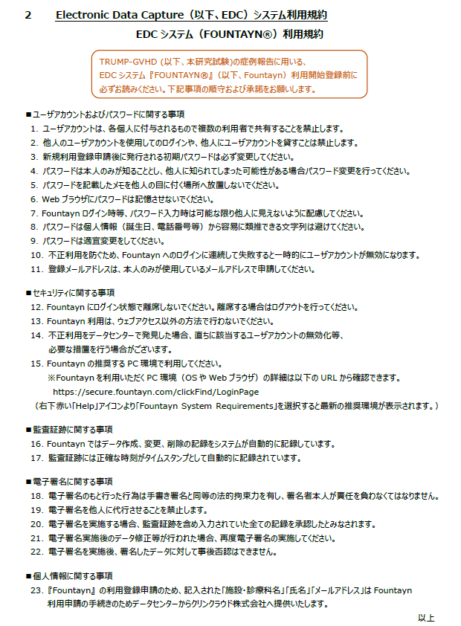
EDC操作・入力マニュアル（医療機関用）より抜粋

ユーザ利用登録申請の流れ
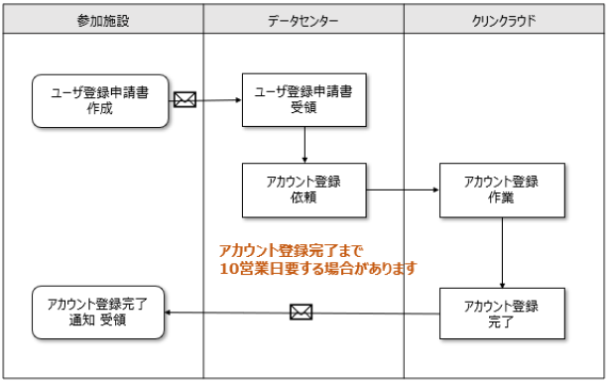
ユーザ利用登録申請の流れ

ユーザー登録完了通知（新規での登録の場合）
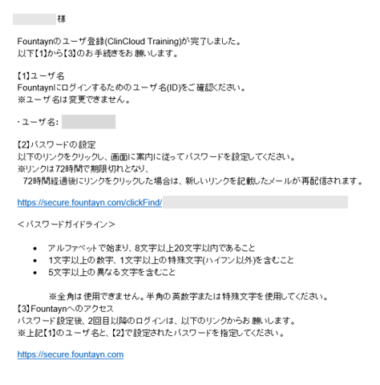

ユーザー登録完了通知（医療機関追加での登録の場合）
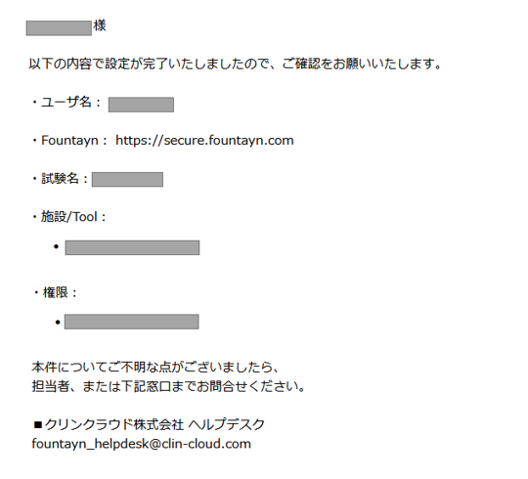

『医療機関追加』にて利用申請をされた場合、
完了通知メールへ“ユーザー名”やパスワード設定のためのURLは記載されていません。
以前に発行されたユーザー名とパスワードでFountaynへログインをしてください。
URL https://secure.fountayn.com

